Sheet4
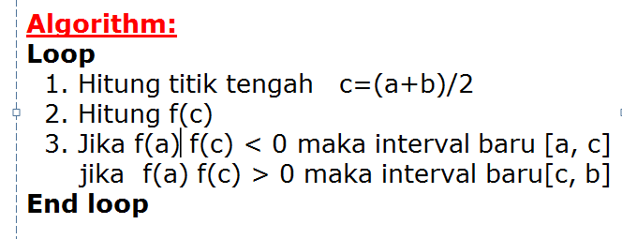
 | a | b | f(a) | f(b) | c | f(C-) | fa*fc
1 | 0 | 3 | 10 | -2 | 1.5 | 1.75 | 17.5
2 | 1.5 | 3 | 1.75 | -2 | 2.25 | -0.6875 | -1.203125 | error toleransi | 0.03
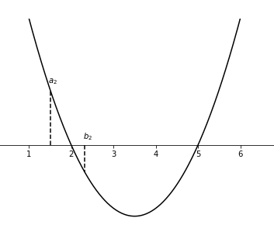
3 | 1.5 | 2.25 | 1.75 | -0.6875 | 1.875 | 0.390625 | 0.68359375
4 | 1.875 | 2.25 | 0.390625 | -0.6875 | 2.0625 | -0.18359375 | -0.071716308594
5 | 1.875 | 2.0625 | 0.390625 | -0.18359375 | 1.96875 | 0.0947265625 | 0.037002563477
6 | 1.96875 | 2.0625 | 0.0947265625 | -0.18359375 | 2.015625 | -0.046630859375 | -0.004417181015
7 | 1.96875 | 2.015625 | 0.0947265625 | -0.046630859375 | 1.9921875 | 0.023498535156 | 0.0022259354591
 |  |  |  |  |  |  |  |  | 0.0234375

